Graphique
Graphique : Nombre de ruptures conventionnelles homologuées par département
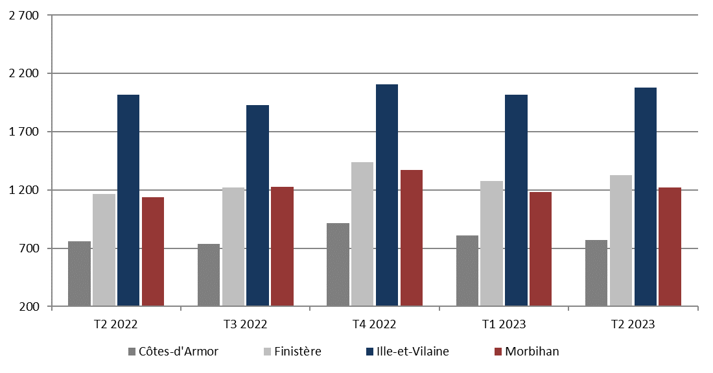

Lecture : Au 2ème trimestre 2023, 5 398 ruptures conventionnelles ont été homologuées en Bretagne, dont 770 dans les Côtes-d'Armor, 1 325 dans le Finitère, 2 080 en Ille-et-Vilaine et 1 223 dans le Morbihan.
Source : DGT, traitement DREETS Bretagne. Données brutes (SESE).

